37.9
Исходные данные
 | парамметры корпуса |  |  |  | параметры мешалки |  |  |  | параметры технического процесса |  |  |  | характеристики рабочей среды
номер варианта | обозначение корпуса | внутренний диаметр | номинальный объем | внутреннее устройтво | тип мешалки | диаметр | частота вращения | мощность | избыточное давление в корпусе | остаточное давление в корпусе | давление в рубашке | уровень жидкости в корпусе | температура рабочей среды | компонент | плотность | концентранция
№ | ОК | D, мм | V, м^3 | ВУ | ТМ | d, мм | n, об/мин | N, кВт | Pи, Мпа | Pо, Мпа | Pруб, Мпа | Hc, м | t | РС | P, кг/м^3 | C, %
37 | 10 | 1600 | 3.2 | П, З | 03 | 400 | 200 | 3.3 | 0.6 | 0.01 | - | 1.6 | 20 | H3PO4 | 1335 | 50

2.2-2.3 выбор материала

Элемент аппарата |  |  | марка материала |  | Допускаемые напряжения
 |  |  |  |  | σ* | [σ] | σ*20 | [σ]20
Есть контакт с рабочей средой
1. Корпус:
а) обечайка, днище, крышка |  |  | СТ3СП+12Х18Н10Т |  | 154 | 154 | 154 | 154
б) фланцы корпуса, люка |  |  | 12Х18Н10Т
в) прокладка уплотняющая |  |  | ПК(Паронит кислотостойкий)
2. Внутренние устройства |  |  | 12Х18Н10Т
3. Мешалка |  |  | 12Х18Н10Т |  | 125 | 125 | 125 | 125
4. Вал |  |  | 12Х18Н10Т |  | 125 | 125 | 125 | 125
5. Крепежные изделия мешалки:
а) болт, гайка, шайба |  |  | 12Х18Н10Т
б) шпонка
нет контакта с рабочей средой
6. Рубашка |  |  | -
7. Опоры аппарата, цапфы |  |  | СТ3СП |  | 154 | 154 | 154 | 154
8. Стойка привода |  |  | СЧ15
9. Крепежные изделия:
а)для фланцевых соединений
б) для муфт вала |  |  | 20 |  | 147 | 147 | 147 | 147

2.4 Давление

Элемент аппарата |  | Рассчетное врнутреннее давление |  | Рассчетное наружнее давление |  | Пробное давление |  | Условное давление

корпус | крышка | 0.6 |  | 0.09 |  | 0.75
 | Обечайка
 | Днище
 | Фланец |  |  |  |  |  |  | 0.6
 | Люк
 | Штуцеры
рубашка | Обечайка | - |  |  |  | - |  | -
 | Днище
 | Штуцеры

2.5 выбор конструкционных решений

1) корпус

V, м^3 | Размеры, мм
 | D | D1 | D3 | H* | H1 | H2 | H3 |  | H4 | L | L1 | L2 |  | a | h | h1 | h2 | d*s | n | t | s2
3.2 | 1600 | 1110 | 1410 | 1850 | 1000 | 1205 | 290 | 465 | 2055 | 460 | 510 | 96 | 206 | 30 | 400 | 25 | 120 | 76*4 | 7 | 115 | 8
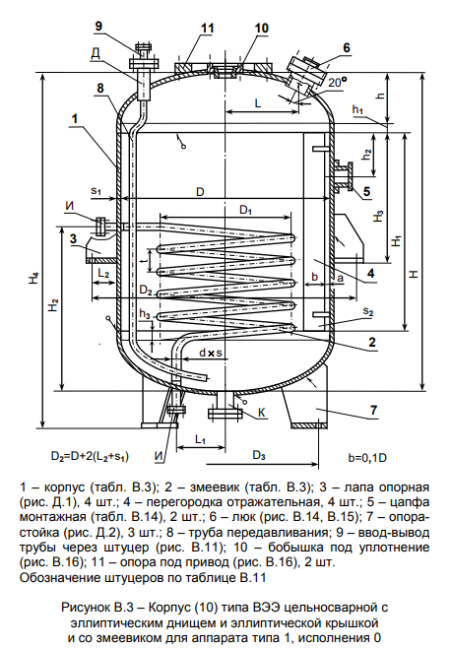

2) фланцы, штуцеры

Расположения и диаметры штуцеров

Размеры, мм
D | D1 | R | А | Б | В | Г | Д | Е | Ж | З | И | К | Л
1600 | 1060 | 500 | 200 | 100 | 100 | 100 | 100 | 50 | М27*2 | 150 | 80 | 100 | 400

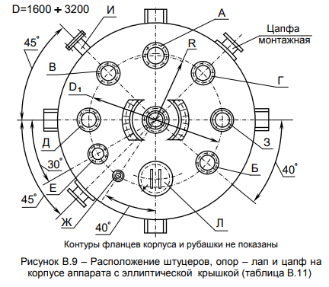
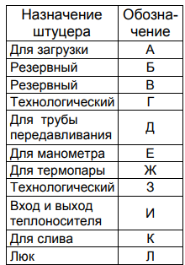

3) Люк

Из стандартных изделий ОСТ 26-2003 83, D=400, Py=0,6

4) Цапфы

V*, м^3 не более | [G]ц, кН | размеры, мм
 |  | D1 | D2 | D3 | H | s | s1 | s2 | m, кг
5 | 20 | 160 | 160 | 89 | 76 | 6 | 6 | 6 | 2.44
D = 1,6 м | R=750 мм
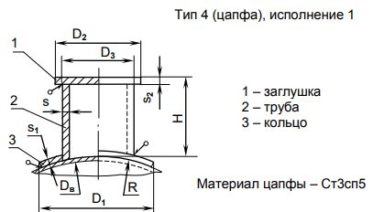

5) опоры аппарата

Из стандартных изделий ГОСТ 26296-84 исп 2, Допускаемая нагрузка 25000 Н

6) Мешалка
неразъемная
Основные параметры лопосной мешалки типа 03 АТК 24.201.17-90

Размеры, мм |  |  |  |  | [T]кр кН*м | m
d | d1(H9) | hc | b | s
400 | 45 | 90 | 80 | 6 | 0.35 | 7.8
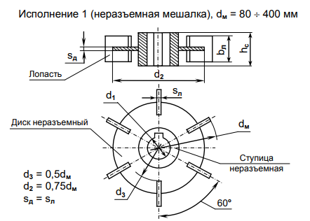

7) Привод

Основные размеры и масса привода типа 1, исполнение 4

габарит |  | Мотор редуктор | размеры, мм |  |  |  |  |  |  |  |  |  |  |  |  |  |  |  |  |  | m
привода | стойки |  | d | dp | lp | D1 | D2 | D3(H9) | D4 | H1 | H2 | H3 | lo | исп 4, h1 | h2 | h3 | s | d0 | z | a
1 | 01 | МПО1-10 | 50 | 40 | 30 | 540 | 500 | 430 | 410 | 1270 | 720 | 475 | 350 | 500 | 30 | 8 | 14 | 23 | 8 | 72 | 500
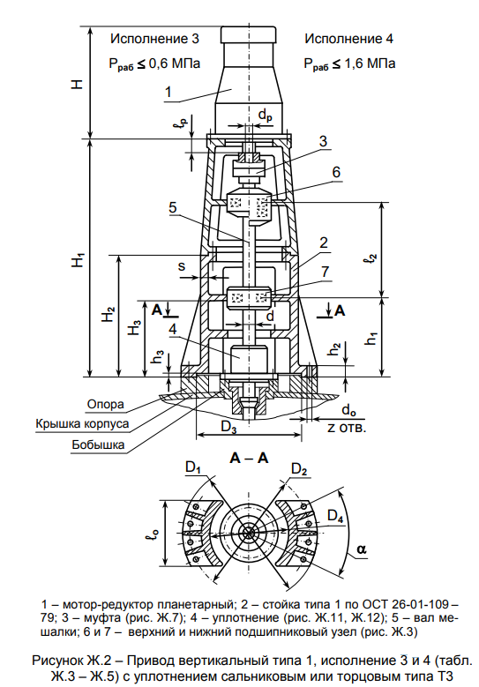
высота H мотор редуктора, для привода типа 1
H = 635 мм

Подшипниковые опоры в приводе типа 1

габарит |  | d | d1 | d2 | d3 | d4 | d5 | условное обозначение подшипника
привода | стойки |  |  |  |  |  |  | Рис. Ж3 |  |  | Рис Ж13
 |  | мм |  |  |  |  |  | поз 1 | поз 2 | поз 3 | поз 9
1 | 01 | 50 | 40 | 40 | 65 | М70*2 | 50 | 215 | 46215 | 11310 | 3617

Основные размеры и характеристики подшипника для привода 1

условное обозначение | размер подшипника | угол наклона | грузоподъемность |  | параметры осевой нагрузки | диаметр шарика
 |  | a | динамическая | статическая | e | D
 | dп*Dп*b | град | кН |  | - | мм
215 | 75*130*25 | 0 | 66.3 | 41 |  | 17.462
46215 | 75*130*25 | 26 | 78.4 | 53.8 | 0.68 | 17.462
11310 | 50*120*29 | 9 | 51 | 24 | 0.23 | 15.081
3617 | 85*180*60 | 14 | 365 | 270 | 0.37 | 26
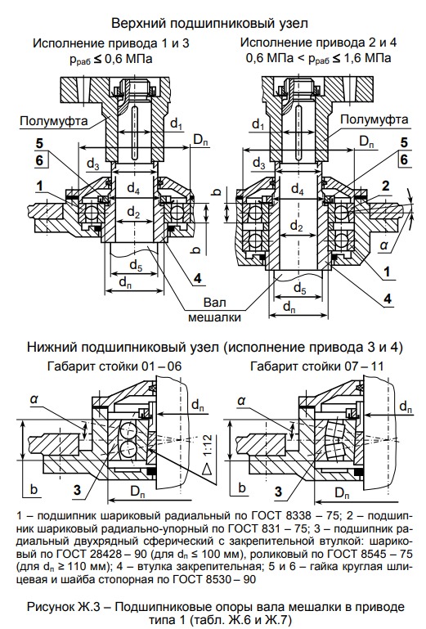

8) Муфта
Основные размеры и масса упругих втулочно-пальцевых муфт

d | dp | d1 | dн | D | D1 | D2 | D3 | dв | dп | d2 | d3 | d4 | d5 | Lм | L1 | L2 | L3 | l | l1 | l2 | l3 | l4 | l5 | S | b | t | T, кН*м | m
50 | 40 | 40 | М39*1,5 | 170 | 120 | 90 | 80 | 35 | 18 | 70 | 25 | 25 | М12 | 226 | 110 | 82 | 65 | 25 | 35 | 22 | 17 | 36 | 3 | 6 | 4.5 | 9 | 0.5 | 12
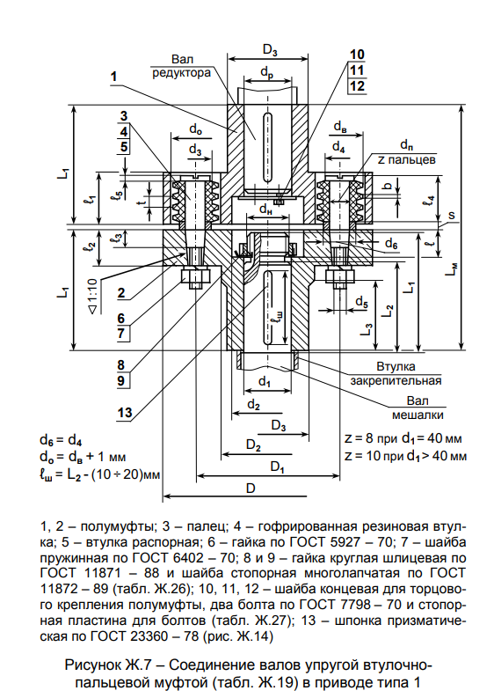

9) уплотнитель
Т3-50-06 или Т3-50-25
Какой выбрать

10) опоры привода

габарит | тип привода | d | D1 | D2 | D3 | D4 | l0 | h0 | h1 | d1 | z1 | a
1 | 1 | 50 | 540 | 500 | 430 | 410 | 350 | 50 | 8 | М20 | 8 | 36
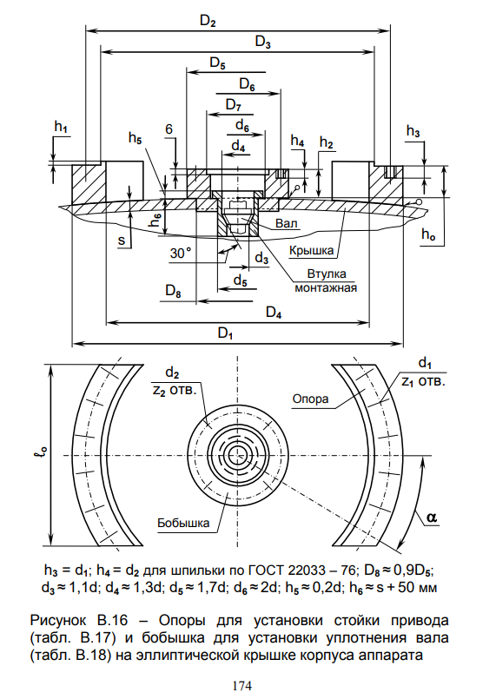

основыне размеры бобышек
габарит | тип | d | D5 | D6 | D7 | h2 | d2 | z2
1 | 1 | 50 | 270 | 240 | 165 | 30 | М16 | 12

31.19
Исходные данные
 | парамметры корпуса |  |  |  | параметры мешалки |  |  |  | параметры технического процесса |  |  |  | характеристики рабочей среды
номер варианта | обозначение корпуса | внутренний диаметр | номинальный объем | внутреннее устройтво | тип мешалки | диаметр | частота вращения | мощность | избыточное давление в корпусе | остаточное давление в корпусе | давление в рубашке | уровень жидкости в корпусе | температура рабочей среды | компонент | плотность | концентранция
№ | ОК | D, мм | V, м^3 | ВУ | ТМ | d, мм | n, об/мин | N, кВт | Pи, Мпа | Pо, Мпа | Pруб, Мпа | Hc, м | t | РС | P, кг/м^3 | C, %
31 | 21 | 1400 | 2.5 | - | 10 | 1250 | 80 | 1.7 | 1.04 | 0.01 | 0.5 | 1.8 | 60 | Толуол | 870 | 80

2.2 выбор материала

Элемент аппарата |  |  | марка материала |  | Допускаемые напряжения
 |  |  |  |  | σ* | [σ] | σ*20 | [σ]20
Есть контакт с рабочей средой
1. Корпус:
а) обечайка, днище, крышка |  |  | СТ3СП |  | 151.5 | 151.5 | 154 | 154
б) фланцы корпуса, люка |  |  | 20
в) прокладка уплотняющая |  |  | Резина на основе СКН
2. Внутренние устройства |  |  | -
3. Мешалка |  |  | СТ3СП |  | 151.5 | 151.5 | 154 | 154
4. Вал |  |  | 35 |  | 138 | 138 | 140 | 140
5. Крепежные изделия мешалки:
а) болт, гайка, шайба
б) шпонка |  |  | 35 |  | 128 | 128 | 130 | 130
нет контакта с рабочей средой
6. Рубашка |  |  | СТ3СП |  | 151.5 | 151.5 | 154 | 154
7. Опоры аппарата, цапфы |  |  | СТ3СП |  | 151.5 | 151.5 | 154 | 154
8. Стойка привода
9. Крепежные изделия:
а)для фланцевых соединений
б) для муфт вала |  |  | 20 |  | 144.5 | 144.5 | 147 | 147

2.3 Давление

Элемент аппарата |  | Рассчетное врнутреннее давление |  | Рассчетное наружнее давление |  | Пробное давление |  | Условное давление

корпус | крышка | 1.04 |  | 0.09 |  | 1.3182
 | Обечайка |  |  | 0.59
 | Днище |  |  | 0.59
 | Фланец |  |  |  |  |  |  | 1.6
 | Люк
 | Штуцеры
рубашка | Обечайка | 0.5 |  |  |  | 0.63375 |  | 0.6
 | Днище
 | Штуцеры

2.5 выбор конструкционных решений

1) корпус

V, м^3 | Размеры, мм
 | D | D1 | D2 |  | D3 | H* | H1 | H2 | H3 |  | L | L1 | a | h | h1 | h2 | h3 | h4 | h5 | h6 | s | s1 | s2
2.5 | 1400 | 1500 | 1700 | 1920 | 210 | 2191 | 1000 | 120 | 245 | 425 | 410 | 235 | 25 | 350 | 25 | 170 | 50 | 50 | 30 | 720 | 6 | 8 | 8

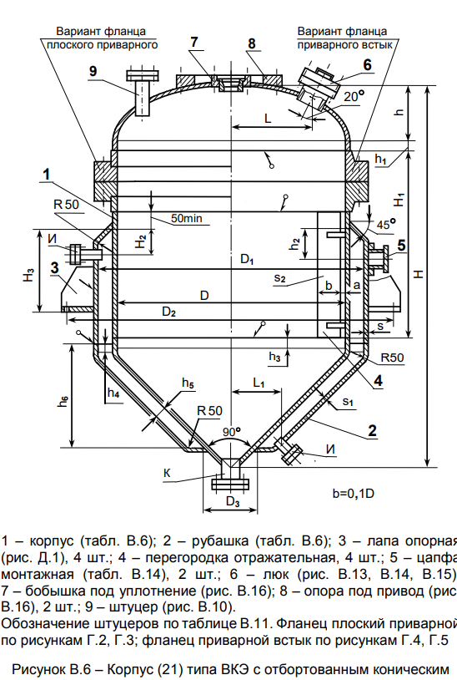

2) фланцы, штуцеры

Расположения и диаметры штуцеров

Размеры, мм
D | D1 | R | А | Б | В | Г | Д | Е | Ж | З | И | К | Л
1400 | 920 | 430 | 150 | 100 | 100 | 100 | 80 | 50 | М27*2 | - | 50 | 100 | 250

3) фланцы из стандартных изд

4) Люк

Из стандартных изделий

5) Цапфы

V*, м^3 не более | [G]ц, кН | размеры, мм
 |  | D1 | D2 | D3 | H | s | s1 | s2 | m, кг
5 | 20 | 160 | 160 | 89 | 76 | 6 | 6 | 6 | 2.44
D = 1,6 м | R=750 мм

5) опоры аппарата

Из стандартных изделий ГОСТ 26296-84 исп 2, Допускаемая нагрузка 16000 Н

53. 53
